关系图
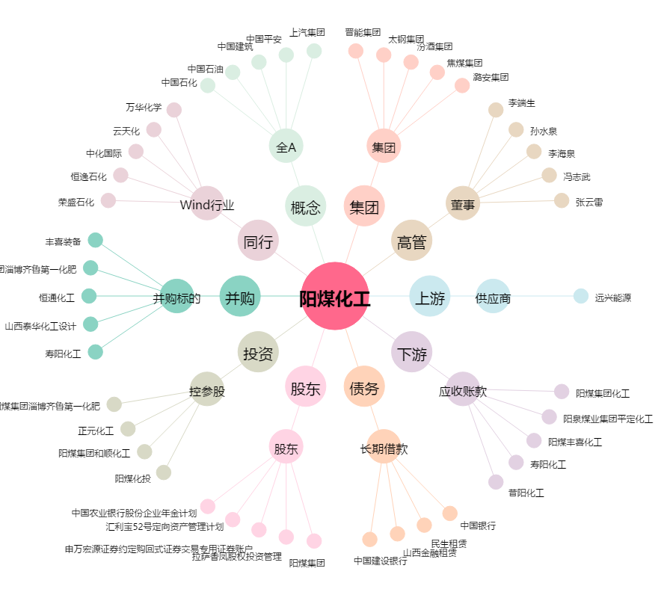
阳煤化工[600691.SH] - 关系概览图

